Regras
[APSFW0301] Painel do inspetor - Seção Ciclos da equipe

Tela com título: | Painel do Inspetor
Trilha: | Início - Painel do inspetor
Código de tela: | [APSFW0301]
Perfil de acesso: | Usuário com perfil Inspetor
Objetivo da estória: | Seção Ciclos da equipe
Seções: | Seção com título dinâmico de acordo com a localização do inspetor
 | Ciclos da equipe com ES, Início do ciclo, Corec, Estado (ordenar por ES)
 |  | Ess que possuem ciclos e que pertencem a equipe do inspetor, sem considerar localizações subordinadas.
 |  | Ao trazer as ESs do sigas deve ser feita sua associação com a localização responsável pela ES.
 |  | Quando o ciclo mudar do estado corec para pós-corec será automaticamente inserido um novo ciclo em andamento.
 |  | Consequentemente, os estados do ciclo que podem ser exibidos são: Em andamento ou corec.

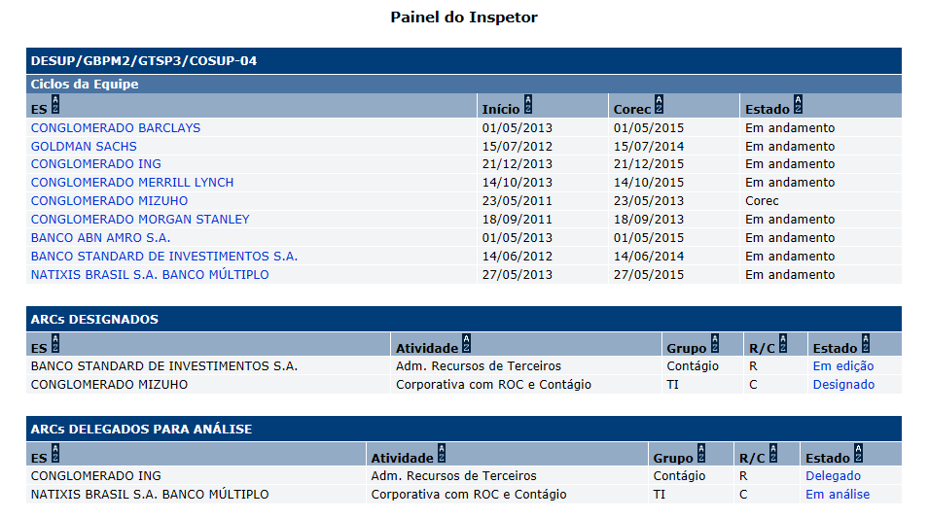
Protótipo:

 |  | Comandos disponíveis na Seção Ciclos da equipe
 |  | Nome | Objetivo | Observações
 |  | Ordenação de colunas | Comando de ordenação para as colunas das seções
 |  | Link de acesso a tela Perfil de risco. | Exibir a tela [APSFW0202] Perfil de risco. Sem comandos de ação e com o filtro de pesquisa de versões do ciclo, sem o botões de comando de ações: Gerenciar detalhes da ES, etc. | Link na coluna ES (no nome da ES). O comportamento do link associado aos ARCs é definido em outra estória (Navegabilidade a partir da matriz)

Cenários de teste

Agrupar a maior quantidade de itens de teste no mesmo teste.

Dado que:

Negócio:
 |  | Realizar os testes abaixo para usuário com perfil: | Supervisor

Caso de teste | Tipo | Cenário | Resultado | Mensagem

